VirtualBox_Network設定
●Windows Network Adapter (VirualtBox Host-Only Network Adapterの設定）

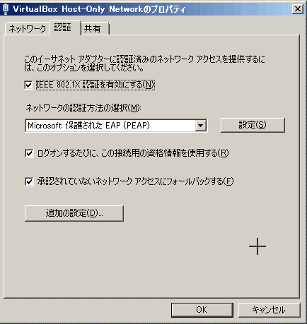
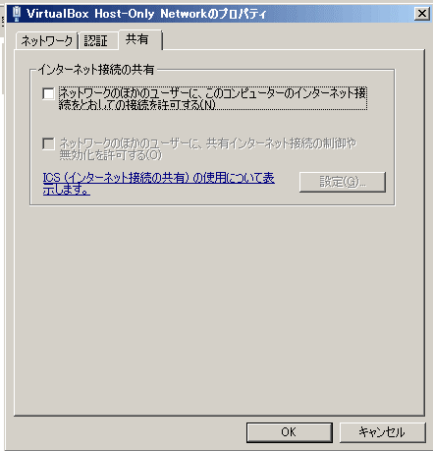
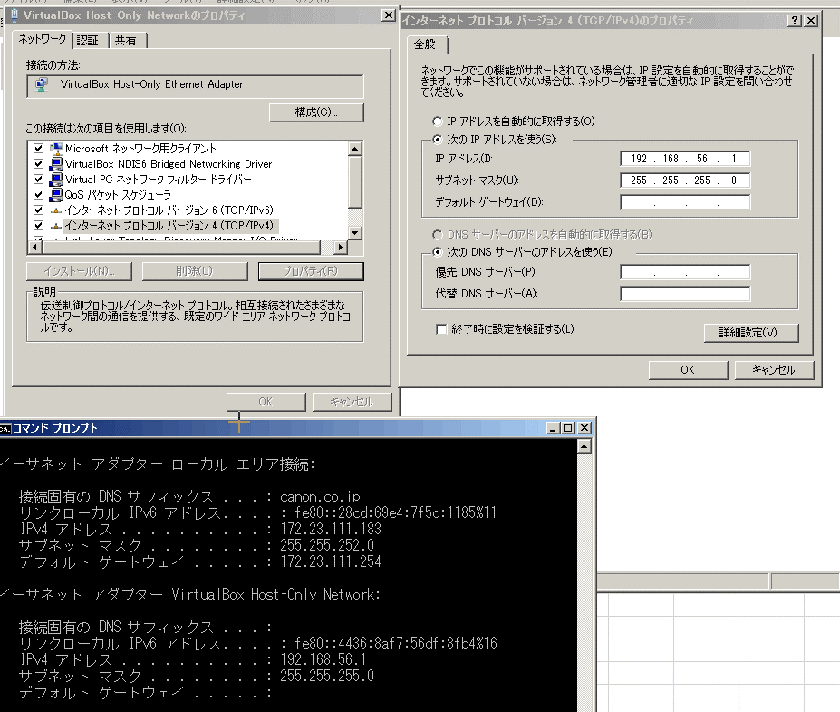

試していないが
ここはひょっとしたら、
DNSサーバのアドレスを自動的に取得するにした方が良いかも

●VirtualBox Network Adapter設定
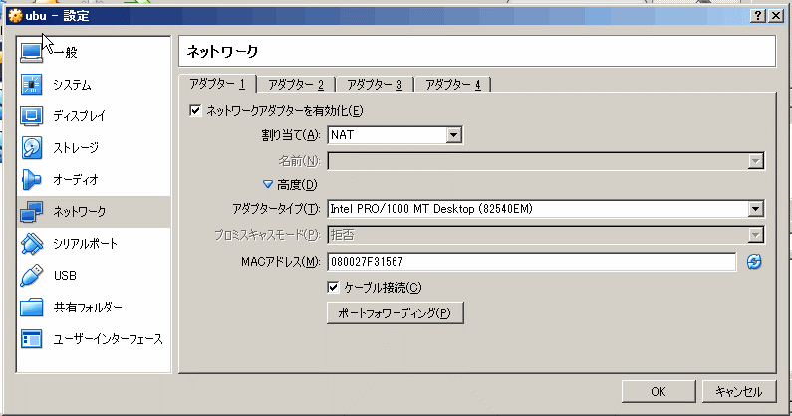
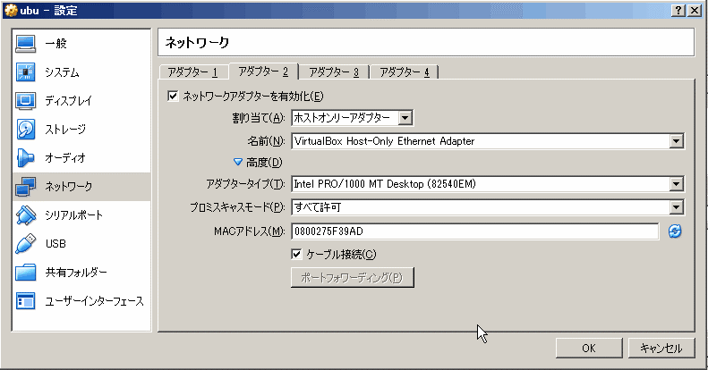

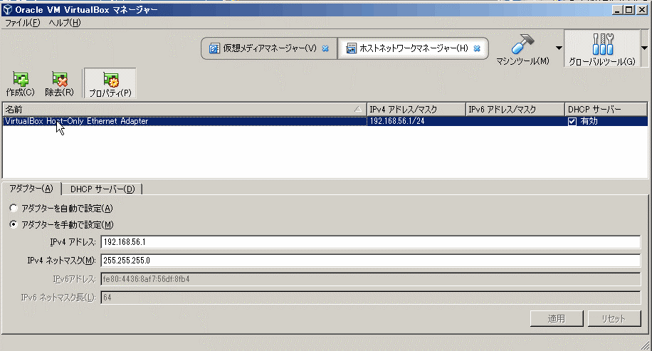
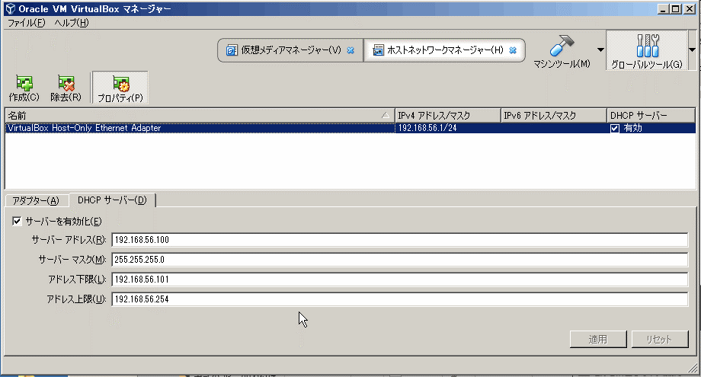

先の●部の アドレス設定に合わせる
→設定できない（設定-適用しても替わらない）場合は、
アダプターを自動で設定にして試す。

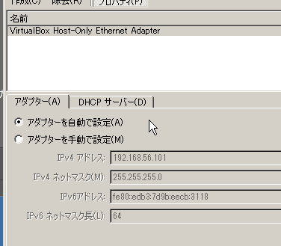

●確認
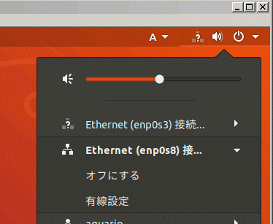
Network Adapter 1での接続
（NAT）

Network Adapter 2での接続
（Host Only Adapter）

Network Adapter 1での接続
（NAT）
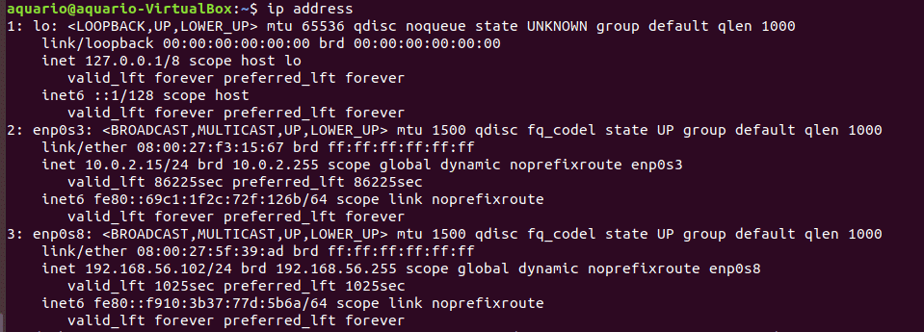

Network Adapter 2での接続
（Host Only Adapter）

（Host Only Adapterの DHCP枠ないのアドレスになっているハズ）

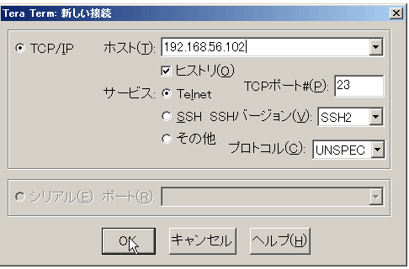
上記で確認した、Network Adapter 2（VirtualBox Host-Adapter）のIP4アドレスで接続
 | (telnet接続による確認）

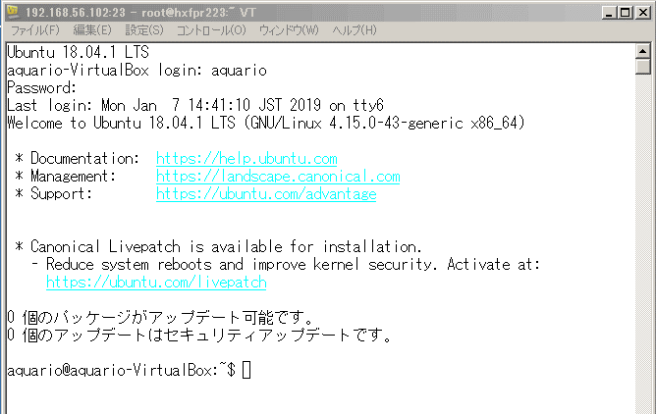

 | （補足） ubuntu への telnetdのインストール
 |  | 1）telnetdのインストール
 |  |  | $sudo apt install telnetd
 |  | 2）inetutils-inetdのインストール
 |  |  | $sudo apt install inetutils-inetd
 |  | 2）telnetdの起動
 |  |  | $sudo /etc/init.d/inetutils-inetd start

Hyper-V時の設定
Network設定
 | ゲストOSから外部ネットワークに接続できるようにするには、
 | 外部仮想スイッチを作成し、ゲストOSのネットワークアダプタとして作成した外部仮想スイッチを指定する。

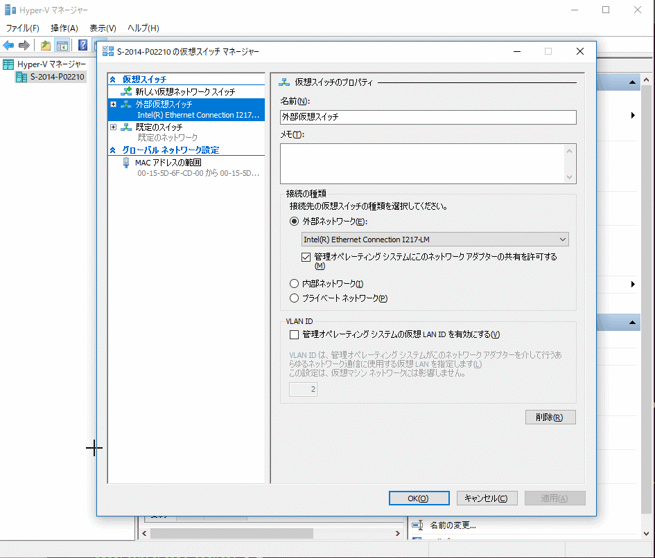
 | （Hyper-V 仮想スイッチ マネージャー）

 | （Hyper-V ゲストOSネットワーク設定）
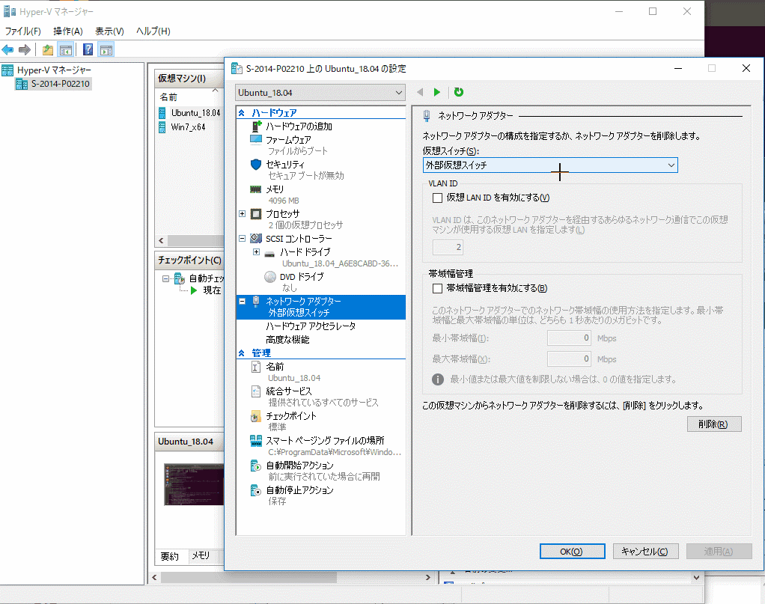

ファイル共有設定
 | ホストOS （Windows)とゲストOS（Ubuntu）でのファイル共有は

 | （ホストOS側）
 |  | ①ゲストOSからのmount用ユーザアカウントを作成
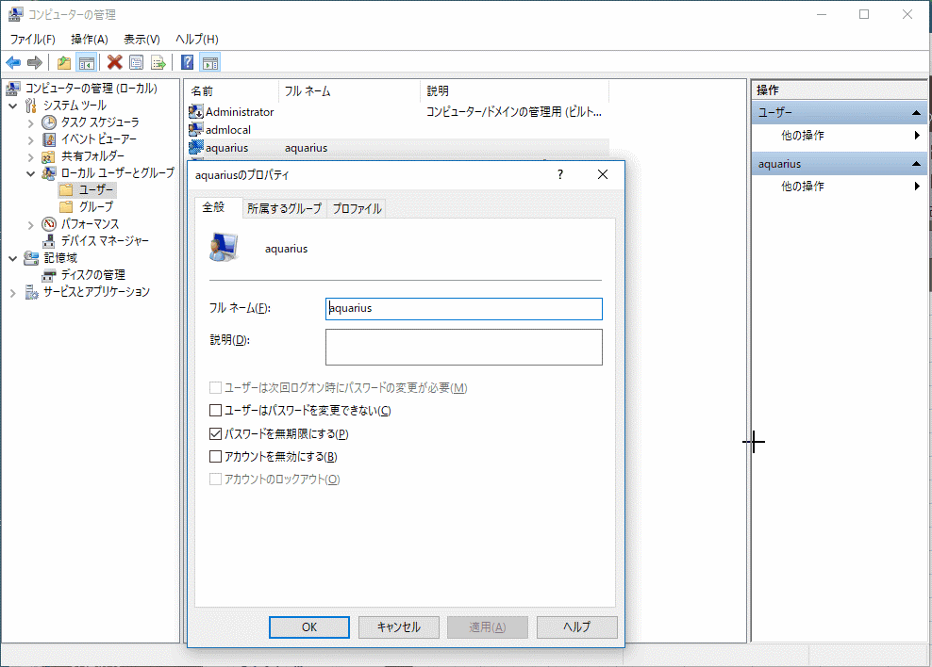

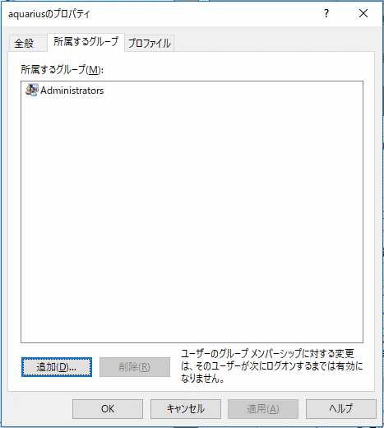

 |  | ②ゲストOS側へ公開するフォルダを作成し、共有設定
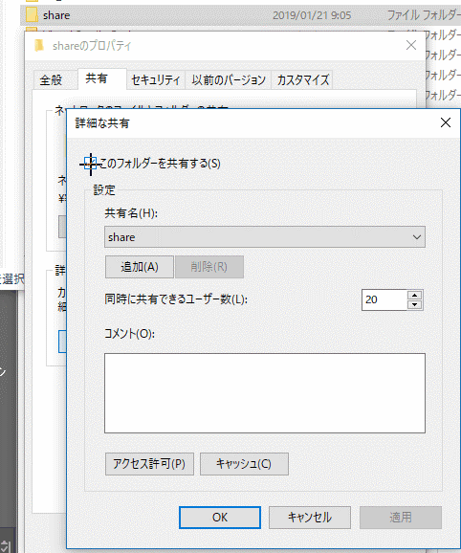

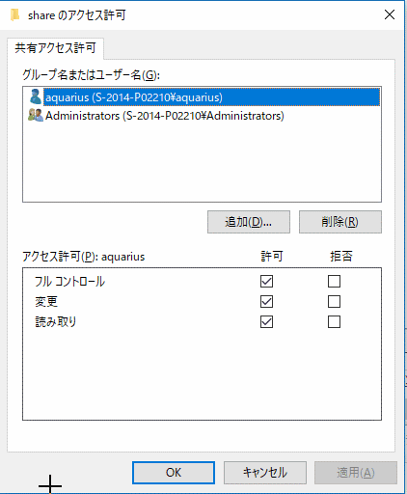
②

④
①

⑤

③

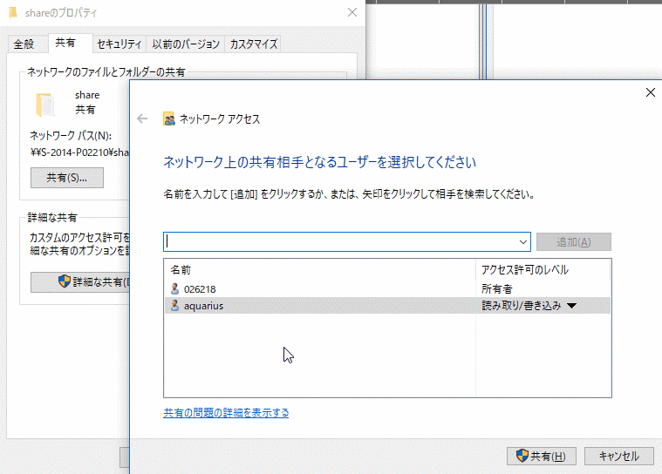

⑥

⑦

⑧

 | （ゲストOS側）
 | ①マウントポイントを作成 （rootアカウントで実施）
 |  | $mkdir /mnt/share

 | ②mount実行 （rootアカウントで実施）
 |  | mount -vvv -t cifs -o username={接続ユーザアカウント],password={接続ユーザアカウントのパスワード},iocharset=utf8 //ホストOSのIPアドレス/share /mnt/share
 |  |  | ※ 上記を/etc/rc.localに記載でOS起動自動マウントされるかと思ったが駄目だった
 |  |  | なので、.bashrcに以下を記述してみた
 |  |  |  | mychk="df|grep /mnt/share|wc -l"
 |  |  |  | if [ $(eval "$mychk") = "0" ]; then
 |  |  |  |  | sudo mount -vvv -t cifs -o username={接続ユーザアカウント],password={接続ユーザアカウントのパスワード},iocharset=utf8,file_mode=0777,dir_mode=0777 //ホストOSのIPアドレス/share /mnt/share
 |  |  |  | fi
 | ③パーミッション設定 （rootアカウントで実施）
 |  | $chmod 777 /mnt/share |  |  |  | centOS時
 |  |  |  |  |  | [proxy設定全体]
 |  |  |  |  |  | vi /etc/profile
 |  |  |  |  |  |  | PROXY='proxy-hostname:port'
 | (解像度変更） |  |  |  |  |  | export http_proxy=$PROXY
 | ubuntu | %sudo vi /etc/default/grub |  |  |  |  | export https_proxy=$PROXY
 |  |  | GRUB_CMDLINE_LINUX?_DEFAULT="… video=hyperv_fb:800x600" |  |  | [yum用proxy]
 |  | %sudo update-grub |  |  |  | %vi /etc/yum.conf
 |  | %sudo reboot now |  |  |  |  | proxy=http://…….
 |  |  |  |  |  |  | proxy_username=xxxxx
 | CentOS | %sudo grubby --update-kernel=ALL --args="video=hyperv_fb:800x600 |  |  |  |  | proxy_password=xxxxx
 |  | %sudo reboot now |  |  |  | [wget用proxy]
 |  |  |  |  |  | %vi /etc/wgetrc
 |  |  |  |  |  |  | http_proxy=http://proxy-hostname:port/
 |  |  |  |  |  |  | https_proxy=http://proxy-hostname:port/
 |  |  |  |  |  |  | proxy_user=xxxxx
 |  |  |  |  |  |  | proxy_password=xxxxx
 |  |  |  |  |  | [curlrc用proxy]
 |  |  |  |  |  | %vi /etc/curlrc
 |  |  |  |  |  |  | proxy="http://proxy-hostname:port/"
 |  |  |  |  |  |  | proxy-user="username:password"
 |  |  |  |  |  | [cifs mount utilsのinstall]
 |  |  |  |  |  | %yum install cifs-utils
 |  |  |  |  |  | [docker install]
 |  |  |  |  |  | https://docs.docker.com/install/linux/docker-ce/centos/

git 速習
Gitインストール
 | $sudo apt-get install git-core
 | 確認
 | $which git

作業ディレクトリ作成
 | $cd
 | $mkdir GitSandbox
 | $ls
 | $cd GitSandbox

作業ディレクトリx
Repository
Index
作業ツリー
add
commit
checkout
mv, cp, rm
branch, merge
リポジトリ作成（作業ツリー＋リポジトリ）
 | $mkdir firstrepo
 | $ls
 | $cd firstrepo
 | $git init
 | （リポジトリは、.gitディレクトリ内に生成される）
 | このリポジトリにおけるユーザ名とメールアドレスを設定
 | $git config user.name "Naoki Kashiwagi"
 | $git config user.mail kashiwagi.naoki@mail.canon
 |  | globalにつけたい場合は、globalオプションをつける
 |  | $git config --global user.name "Naoki Kashiwagi"
 |  | $git config --global user.mail "kashiwagi.naoki@mail.canon"
 |  | $git config -l

 | git commit時の起動エディタの変更
 | $export EDITOR=vi |  |  | (← 設定する場合）
 | $unset EDITOR |  |  | (← 解除する場合）

 | $git add xxxxxx |  | ファイルの追加 (add)
 | $git status |  | status確認
 | $git commit |  | 変更履歴のリポジトリへの保存
 | （コメント追加の為のエディタが起動する）
 |  | $git commit -m "コメント”
 |  | $git commit -a (既に管理対象で、かつ、編集済みのファイルをコミットする）
 | $git log |  | 変更履歴の閲覧
 | $git diff xxxxxx |  |  | 現在状態とIndexに登録されている状態との差分を表示
 | $git diff --cached xxxxxx |  |  | IndexとHEAD（リポジトリに登録された最新変更履歴）との差分を表示
 | $git diff HEAD xxxxxx |  |  | 現在ファイルとHEADとの差分
 | $git log
 | comit aaaaaaaaaa
 | comit bbbbbbbbbb
 | $git dif aaaaaaaaaa xxxxxx |  |  | リビジョン aaaaaaaaa 時点と現在状態との差分を表示

 | ディレクトリ／ファイルの登録、変更、移動、削除など
 | $mkdir tmp_dir
 | $touch tmp_dir/newfile
 | $git add tmp_dir/newfile
 | $git commit -m "Add new file."
 | $git log
 | $git mv tmp_dir renamed_dir |  |  |  | （変更）
 | $git mv renamed_dir/newfile ./newfile |  |  |  | （移動）
 | $git commit -a -m "Renamed and moved a directory and a file."
 | $git rm newfile |  |  |  | （削除）
 | $git commit -a -m "Removed a file."

 | ブランチの確認、作成、名称変更、削除
 | $git branch |  |  |  | （ブランチ一覧表示）
 | $git branch dev |  |  |  | （開発用ブランチ【dev】作成）
 | $git branch tmp_b |  |  |  | （機能追加・バグ修正用トピックブランチ【tmp_b】作成）
 | $git branch -m tmp_b tmp_c |  |  |  | （ブランチ名変更）
 | $git branch -d tmp_c |  |  |  | （ブランチ削除）

 | ブランチ間の移動
 | $touch yyyyyy |  |  |  | masterに新たにファイル yyyyyyを付け加える
 | $git add yyyyyy
 | $git commit -m "Add a file."
 | $git checkout dev |  |  |  | （devブランチに移動。移動はcheckoutコマンドを使う)
 | $ls |  |  |  | 状態確認。追加したyyyyyyがないはず。
 | $git log

 | 他ブランチの変更履歴を現ブランチへ反映
 | $git branch
 | $git merge master |  |  |  | masterブランチの変更履歴を反映
 | $ls |  |  |  | 状態確認。Masterに追加したyyyyyyがあるはず。
 | $git mv yyyyyy zzzzzz |  |  |  | yyyyyyのファイル名をzzzzzzに変更
 | $git checkout master |  |  |  | masterブランチに戻る
 | $ls |  |  |  | yyyyyyのファイル名ままのはず。
 | $git merge dev |  |  |  | devブランチの変更履歴を反映
 | $ls |  |  |  | zzzzzzのファイル名になっているはす。

 | conflictの解決
 | $vi zzzzzz |  |  |  | masterにて zzzzzzファイルを編集
 | Hello.
 | $git commit -a -m "Edit unmerged_file." |  |  |  | masterにて 編集内容をコミット
 | $git checkout dev |  |  |  | devブランチに移動
 | $vi zzzzzz |  |  |  | devブランチにてzzzzzzファイルを編集
 | Good night.
 | $git commit -a -m "Edit unmerged_file." |  |  |  | devブランチにて編集内容をコミット
 | $git merge master |  |  |  | masterブランチの変更内容をmerge
 | （zzzzzzファイルで Conflict のメッセージが表示される）
 | $more zzzzzz
 | <<<<< HEAD
 | Good night.
 | =====
 | Hello.
 | >>>>> master

 | $git megetool |  |  |  | マージツール起動
 |  |  |  |  | インストールされてればマージツールが起動する。
 |  |  |  |  | マージツールがない場合は 表示されているものからどれかを installする。
 |  |  |  |  |  | $sudo apt-get install kdiff3
 |  | ## Solved the conflict. |  |  | 先のようにzzzzzzの中身を修正
 |  | Good night.
 |  | Hello.
 | $git commit -a |  |  |  | commit実行。コメントはgitが勝手につけてくれる。
 | $git log
 | $git checkout master |  |  |  | masterブランチに戻る
 | $git merge dev |  |  |  | devの修正履歴をmasterに反映

リポジトリ作成（作業ツリーなし リポジトリ）
 | $cd ~/GitSandbox
 | $mkdir secondrepo
 | $cd secondrepo
 | $git init --bare |  |  |  | リポジトリが作業ディレクトリ直下に作られる (.gitがなく、上で.git配下に作成されていたものがディレクトリ直下に作られる）
 | $ls -a
作業ディレクトリx
Repository
作業ディレクトリy
Repository
作業ディレクトリz
Repository
clone
push
pull
 | リモートリポジトリの設定
 | $cd ../firstrepo
 | $git remote -v |  |  |  | リモートリポジトリ表示
 | （何も表示されない）
 | $pwd |  |  |  |  |  | 作業ディレクトリx [origine]からみて
 | /hoge/hogehoge/GitSandbox/firstrepo
 | $git remote add origine file:///hoge/hogehoge/GitSandbox/secondrepo
 |  |  |  |  | 標準で使くリポジトリは origine として管理
 |  |  |  |  | origineリポジトリにリモートリポジトリを設定
 |  |  |  |  | （書式）
 |  |  |  |  | %git remote add リポジトリ名 リモートリポジトリのURI
 |  |  |  |  |  |  | file://, ssh://, git://, https://, http://
 | $git remote -v |  |  |  | リモートリポジトリ表示
 | origine file:///hoge/hogehoge/GitSandbox/secondrepo (fetch)
 | origine file:///hoge/hogehoge/GitSandbox/secondrepo (push)
 |  |  |  |  | リモートリポジトリのURI修正書式
 |  |  |  |  | $git remote set-url リポジトリ名 リモートリポジトリのURI
 |  |  |  |  | リモートリポジトリのリポジトリ名修正書式
 |  |  |  |  | $git remote rename 現在のリモートリポジトリ名 新しいリモートリポジトリ名
 | リモートリポジトリにローカルリポジトリの内容を反映
 | $git push origin master |  |  |  | masterブランチを反映
 | $git push origin dev |  |  |  | devブランチを反映
 |  |  |  |  | （書式）
 |  |  |  |  | %git push リモートリポジトリ名 ブランチ名
 | リモートリポジトリのコピー
 | $cd ~/ |  |  |  | 別作業ディレクトリを作成
 | $mkdir workspace |  |  |  | ※コピー元のディレクトリ名と同じ名前のディレクトリ名で
 | $cd workspace |  |  |  | コピー先リポジトリを作成してしまうので、cloneが失敗する為
 | $git clone file:///hoge/hogehoge/GitSandbox/secondrepo
 | $ls
 | $git branch
 | (cloneでコピーしたリポジトリは、標準ではmasterだけコピーされる）
 | $git branch -a |  |  |  | (clone元)リモートリポジトリに存在するブランチも見たい場合は、 -a オプションをつける
 | $git checkout dev |  |  |  | (clone元)リモートリポジトリに存在するdevブランチをcheckout
 | $git branch
 | (devブランチがコピーされている）
 | $vi xxxxxx |  |  |  | （ファイルを編集）
 | $git commit -a -m "Edit a file in therd repository." |  |  |  |  | 編集をコミット
 | $git push |  |  |  | (clone元)リモートリポジトリへpush

 | リモートリポジトリの内容をローカルリポジトリのブランチへ反映
 | $cd ~/GitSandbox/firstrepo
 | $git branch
 | dev
 | * master
 | $git pull origin master |  |  |  | （書式）
 |  |  |  |  | %git pull リモートリポジトリ名 リモートリポジトリのブランチ名
 | (内容の違いは devブランチにおいてのみ違うので masterブランチをpullしても xxxxxxは何も変わらない)
 | $git checkout dev
 | $git pull origine dev

ファイルの各行がどのコミット（リビジョン)で変更されたのかを調べる
 | $git blame xxxxxx

ブランチをグラフ形式で表示
 | $git log --graph --pretty=oneline

過去のコミットからファイルを作成／ブランチを作成
 | $git log
 | （履歴を表示し、 commit ハッシュ値を調べる）

 | （書式）
 | %git checkout ハッシュ値 ファイル名 |  |  |  |  | （特定のファイルだけ復帰させる）
 | %git checkout ハッシュ値 -b 新ブランチ名 |  |  |  |  | （過去のコミットの状態を別ブランチとして呼び出す）

docker compornet利用
認証：Angular CLIのインストール
 | （前提） | node.js, npmが入っていること
 |  | #sudo node -v |  | （→ 6.9.x以上）
 |  | #sudo npm -v |  | （→ 3.x.x以上）

 | （導入）
 |  | ・CLIインストール
 |  | #sudo npm install -g @angular/cli

 | （auglarアプリ作成-起動）
 |  | #ng new my-app
 |  | #cd my-app
 |  | #ng serve --open

文書管理：logicaldoc
 | Dockerで環境設定
 |  | docker run -p 8080:8080 logicaldoc/logicaldoc-ce762 |  |  |  | (Community v7.6.2 HSQLDB版)

 | ログイン画面
 |  | http://IPアドレス:8080/logicaldoc/login.jsp
 |  |  | ※ 初期パスワードは、admin / admin

 | ※Community Edition - (MySQL, MariaDB, PostreSQL) の場合
 |  | https://hub.docker.com/r/logicaldoc/logicaldoc-ce |  |  | に記載されている内容では、以下でいけるはずなのだが、ダメだった…
 |  | 1. MySQL コンテナ起動
 |  |  | docker run -d --name=mysql-ld --env="MYSQL_ROOT_PASSWORD=mypassword" --env="MYSQL_DATABASE=logicaldoc" --env="MYSQL_USER=ldoc" --env="MYSQL_PASSWORD=changeme" mysql
 |  | 2. LogocalDocコンテナ起動
 |  |  | docker run -d -p 8080:8080 --link mysql-ld logicaldoc/logicaldoc-ce
 |  | 3.ログイン
 |  |  | http://localhost:8080
 |  |  | admin / admin.

 | Community Editionは認証機構への接続機能がない！！！

 |  | 停止方法
 |  | docker stop logicaldoc-ce

 |  | 再起動
 |  | docker start logicaldoc-ce

文書管理: alfresco |  | (gui81/docker-alfresco)
 |  | https://github.com/gui81/docker-alfresco

 |  | インストール
 |  |  | docker pull gui81/alfresco:latest

 |  |  |  | githubのソースからビルドする場合
 |  |  |  | %git clone https://github.com/gui81/docker-alfresco.git
 |  |  |  | %cd docker-alfresco
 |  |  |  | %docker build --tag="$USER/alfresco" .
 |  | Quickスタート
 |  |  | docker run --name='alfresco' -it --rm -p 8080:8080 gui81/alfresco
 |  | ログイン
 |  |  | http://localhost:8080/share
 |  |  | admin/admin

 |  | DB (Postgre) / 認証 LDAPで利用する場合の例
docker run --name='alfresco' -it --rm -p 445:445 -p 7070:7070 -p 8080:8080 \
-v '/host/alfresco/content:/content' \
-v '/host/alfresco/data:/alfresco/alf_data' \
-e 'CONTENT_STORE=/content' \
-e 'LDAP_ENABLED=true' \
-e 'LDAP_AUTH_USERNAMEFORMAT=uid=%s,cn=users,cn=accounts,dc=example,dc=com' \
-e 'LDAP_URL=ldap://ipa.example.com:389' \
-e 'LDAP_DEFAULT_ADMINS=admin' \
-e 'LDAP_SECURITY_PRINCIPAL=uid=admin,cn=users,cn=accounts,dc=example,dc=com' \
-e 'LDAP_SECURITY_CREDENTIALS=password' \
-e 'LDAP_GROUP_SEARCHBASE=cn=groups,cn=accounts,dc=example,dc=com' \
-e 'LDAP_USER_SEARCHBASE=cn=users,cn=accounts,dc=example,dc=com' \
-e 'DB_KIND=postgresql' \
-e 'DB_HOST=db_server.example.com' \
-e 'DB_USERNAME=alfresco' \
-e 'DB_PASSWORD=alfresco' \
-e 'DB_NAME=alfresco' \
gui81/alfresco

ポータル: liferay
 |  | https://hub.docker.com/r/snasello/liferay-6.2/

 |  | インストール
 |  |  | docker pull snasello/liferay-6.2:6.2-ce-ga6
 |  | Quick Start（not for production!）
 |  |  | docker run --rm -t -i -p 8080:8080 snasello/liferay-6.2:6.2-ce-ga6
 |  | ログイン
 |  |  | http://localhost:8080

ブログ：wordpress
 |  | インストール
 |  |  | docker pull mysql:5.7
 |  |  | docker pull wordpress
 |  | Quickスタート
 |  |  | docker run --name mysite_db -e MYSQL_ROOT_PASSWORD=password -e MYSQL_DATABASE=mysite -d mysql:5.7
 |  |  | docker run --name mysite --link mysite_db:mysql -p 18080:80 -e WORDPRESS_DB_PASSWORD=password -d wordpress
 |  | ログイン
 |  |  | http://localhost:18080

kubernetes導入
 | $apt-get update && apt-get install -y apt-transport-https curl
 | $curl -s https://packages.cloud.google.com/apt/doc/apt-key.gpg | apt-key add -
 | cat <<EOF >/etc/apt/sources.list.d/kubernetes.list
 | deb https://apt.kubernetes.io/ kubernetes-xenial main
 | EOF
 | $apt-get update
 | $apt-get install -y kubelet kubeadm kubectl
 | $apt-mark hold kubelet kubeadm kubectl

kubernetesの実行環境は、2-CPU以上でなければならない
 | Virtual-Boxの「設定」-「システム」でプロセッサ数を確認しておくこと。１の場合は2以上を割り当てること。

以下を実施
○yum proxy設定(事前設定)
 | kubeadm, kubeletなど k7sの作動に必要はパッケージをは yumでインストールされる場合がある
 | プロキシ経由でyumが利用できるように /etc/yum.confにproxy を設定する
 |  | proxy = http://[proxy_host]:[proxy_port]
 |  | proxy_username = [proxy_user]
 |  | proxy_password = [proxy_user_password]

①kubernetes のキーとリポジトリを登録する
 | $curl -s https://packages.cloud.google.com/apt/doc/apt-key.gpg | sudo apt-key add -
 | $sudo apt-add-repository "deb http://apt.kubernetes.io/ kubernetes-xenial main"
 |  |  | ↑ここ(io/ と kuberne..の間)はスペース（超重要！）
②kubeadm を入れる
 | $sudo apt update
 | $sudo apt-get install kubeadm

 | (kubeadmのプロキシ設定)
 | ~/.bash_profileに以下を記述
 |  | http_proxy=http://[proxy_user]:[proxy_password]@[proxy_host]:[proxy_port]
 |  | HTTP_PROXY=\$http_proxy
 |  | HTTPS_PROXY=\$http_proxy
 |  | HTTPS_PROXY=\$http_proxy

③swap をオフにする
 | $sudo swapoff -a

④flannel 用にオプション付きで init する
 | $sudo kubeadm init --pod-network-cidr=10.114.0.0/16
Your Kubernetes master has initialized successfully!
To start using your cluster, you need to run the following as a regular user:
mkdir -p $HOME/.kube
sudo cp -i /etc/kubernetes/admin.conf $HOME/.kube/config
sudo chown $(id -u):$(id -g) $HOME/.kube/config
You should now deploy a pod network to the cluster.
Run "kubectl apply -f [podnetwork].yaml" with one of the options listed at:
https://kubernetes.io/docs/concepts/cluster-administration/addons/
You can now join any number of machines by running the following on each node
as root:
kubeadm join 10.0.2.15:6443 --token 1n2isk.x822j29axycufepy --discovery-token-ca-cert-hash sha256:fd407ed0bb4edf44cca4fd72b5dce42e9727a53cb5fbc867d430ed0f4136893e

 | メッセージに記載されている内容を実施
 | $mkdir -p $HOME/.kube
 | $sudo cp -I /etc/kubernetes/admin.conf $HOME/.kube/config
 | $sudo chown $(id -u):$(id -g) $HOME/.kube/config
 |  | kubeadm join 172.23.111.133:6443 --token jj85c0.soz4fbtb7ojrfk8w --discovery-token-ca-cert-hash sha256:2061db11f5d338d9ad0c8598a468fa223786101d6759e0d2864d7e140639dab6

⑤flannel を入れる
 | ＄kubectl apply -f https://raw.githubusercontent.com/coreos/flannel/master/Documentation/kube-flannel.yml

⑥dashboard のインストール
 | （証明書を作る）
 | $mkdir $HOME/certs
 | $cd $HOMe/certs
 | $openssl genrsa 2048 > dashboard.key
 | $openssl req -new -key dashboard.key > dashboard.csr
 | $openssl x509 -days 3650 -req -signkey dashboard.key < dashboard.csr > dashboard.crt
 | （証明書からsecretを作る）
 | $kubectl create secret generic kubernetes-dashboard-certs --from-file=$HOME/certs -n kube-system
 | （yamlから applyする）
 | $kubectl apply -f https://raw.githubusercontent.com/kubernetes/dashboard/master/src/deploy/recommended/kubernetes-dashboard.yaml
 | $kubectl apply -f https://raw.githubusercontent.com/kubernetes/dashboard/v1.10.1/src/deploy/recommended/kubernetes-dashboard.yaml
 | (kubectl proxy起動）
 | $kubectl proxy

 | （ブラウザからダッシュボードにアクセス）
 | http://localhost:8001/api/v1/namespaces/kube-system/services/https:kubernetes-dashboard:/proxy/

